Hoja1
DISEÑO Y CALCULO DE LOSA ALIGERADA

CARACTERISTICAS DE LOS MATERIALES
Fluencia del acero de refuerzo, fy |  |  |  |  |  |  | = | 4200 | kg/cm2
Densidad del concreto, Y |  |  |  |  |  |  | = | 2400 | kg/m3
Densidad del mortero, Y |  |  |  |  |  |  | = | 2100 | kg/m3
Densidad del caseton de poliestireno |  |  |  |  |  |  | = | 19 | kg/m3
Concreto Clase |  |  |  |  |  |  | = | 2
Resistencia del concreto a compresión, f´c |  |  |  |  |  |  | = | 250 | kg/cm2
Magnitud del bloque equivalente de esfuerzos fc´´ |  |  |  |  |  |  | = | 212.5 | kg/cm2

LOSA | A (m) | B (m) | SENTIDO (R=A/B) |  | ESPESOR | ln = B | fy (psi) | β =B/A | t
1a | 3.00 | 6.00 | 0.50 | DOS | 0.10 | 6.00 | 40000.00 | 2.00 | 0.11
1b | 3.00 | 3.60 | 0.83 | DOS | 0.07 | 3.60 | 40000.00 | 1.20 | 0.08
2 | 6.00 | 10.17 | 0.59 | DOS | 0.18 | 10.17 | 40000.00 | 1.70 | 0.20
3 | 3.00 | 6.00 | 0.50 | DOS | 0.10 | 6.00 | 40000.00 | 2.00 | 0.11
4 | 9.00 | 11.10 | 0.81 | DOS | 0.22 | 11.10 | 40000.00 | 1.23 | 0.24
5 | 6.00 | 10.17 | 0.59 | DOS | 0.18 | 10.17 | 40000.00 | 1.70 | 0.20
6 | 3.00 | 6.00 | 0.50 | DOS | 0.10 | 6.00 | 40000.00 | 2.00 | 0.11
7 | 4.60 | 9.00 | 0.51 | DOS | 0.15 | 9.00 | 40000.00 | 1.96 | 0.17
 |  |  |  |  |  |  |  | tlosa= | 0.25
Losa 1a:
Nervios X - X |  |  |  |  | Nervios Y - Y
No. | Rellenos: | Espacio: | = | Distancia: | No. | Rellenos: | Espacio: | = | Distancia:
0.20 | Espacio Inicial |  | = | 0.20 | 0.20 | Espacio Inicial |  | = | 0.20
0.30 | Espacio Final |  | = | 0.30 | 0.20 | Espacio Final |  | = | 0.20
6.00 | Relleno de | 0.40 | = | 2.40 | 5.00 | Relleno de | 0.40 | = | 2.00
7.00 | Nervio | 0.10 | = | 0.70 | 6.00 | Nervio | 0.10 | = | 0.60
Longitud en X = |  | 6.00 | Total: | 3.60 | Longitud en Y = |  | 3.00 | Total: | 3.00
AUMENTAR MEDIDA |  |  |  |  | COINCIDEN DISTANCIAS

Losa 1b:
Nervios X - X |  |  |  |  | Nervios Y - Y
No. | Rellenos: | Espacio: | = | Distancia: | No. | Rellenos: | Espacio: | = | Distancia:
0.23 | Espacio Inicial |  | = | 0.23 | 0.20 | Espacio Inicial |  | = | 0.20
0.30 | Espacio Final |  | = | 0.30 | 0.20 | Espacio Final |  | = | 0.20
12.00 | Relleno de | 0.40 | = | 4.80 | 5.00 | Relleno de | 0.40 | = | 2.00
13.00 | Nervio | 0.10 | = | 1.30 | 6.00 | Nervio | 0.10 | = | 0.60
Longitud en X = |  | 3.60 | Total: | 6.63 | Longitud en Y = |  | 3.00 | Total: | 3.00
REDUCIR DISTANCIA |  |  |  |  | COINCIDEN DISTANCIAS

Losa II y V:
Nervios X - X |  |  |  |  | Nervios Y - Y
No. | Rellenos: | Espacio: | = | Distancia: | No. | Rellenos: | Espacio: | = | Distancia:
0.33 | Espacio Inicial |  | = | 0.33 | 0.27 | Espacio Inicial |  | = | 0.27
0.30 | Espacio Final |  | = | 0.30 | 0.30 | Espacio Final |  | = | 0.30
11.00 | Relleno de | 0.40 | = | 4.40 | 19.00 | Relleno de | 0.40 | = | 7.60
12.00 | Nervio | 0.10 | = | 1.20 | 20.00 | Nervio | 0.10 | = | 2.00
Longitud en X = |  | 6.00 | Total: | 6.23 | Longitud en Y = |  | 10.17 | Total: | 10.17

Losa III y VI:
Nervios X - X |  |  |  |  | Nervios Y - Y
No. | Rellenos: | Espacio: | = | Distancia: | No. | Rellenos: | Espacio: | = | Distancia:
0.20 | Espacio Inicial |  | = | 0.20 | 0.20 | Espacio Inicial |  | = | 0.20
0.20 | Espacio Final |  | = | 0.20 | 0.20 | Espacio Final |  | = | 0.20
5.00 | Relleno de | 0.40 | = | 2.00 | 11.00 | Relleno de | 0.40 | = | 4.40
6.00 | Nervio | 0.10 | = | 0.60 | 12.00 | Nervio | 0.10 | = | 1.20
Longitud en X = |  | 3.00 | Total: | 3.00 | Longitud en Y = |  | 6.00 | Total: | 6.00

Losa IV:
Nervios X - X |  |  |  |  | Nervios Y - Y
No. | Rellenos: | Espacio: | = | Distancia: | No. | Rellenos: | Espacio: | = | Distancia:
0.20 | Espacio Inicial |  | = | 0.20 | 0.37 | Espacio Inicial |  | = | 0.37
0.20 | Espacio Final |  | = | 0.20 | 0.40 | Espacio Final |  | = | 0.40
17.00 | Relleno de | 0.40 | = | 6.80 | 20.00 | Relleno de | 0.40 | = | 8.00
18.00 | Nervio | 0.10 | = | 1.80 | 21.00 | Nervio | 0.10 | = | 2.10
Longitud en X = |  | 9.00 | Total: | 9.00 | Longitud en Y = |  | 11.10 | Total: | 10.87
COINCIDEN DISTANCIAS |  |  |  |  | AUMENTAR MEDIDA

Losa VII:
Nervios X - X |  |  |  |  | Nervios Y - Y
No. | Rellenos: | Espacio: | = | Distancia: | No. | Rellenos: | Espacio: | = | Distancia:
0.20 | Espacio Inicial |  | = | 0.20 | 0.23 | Espacio Inicial |  | = | 0.23
0.20 | Espacio Final |  | = | 0.20 | 0.30 | Espacio Final |  | = | 0.30
17.00 | Relleno de | 0.40 | = | 6.80 | 8.00 | Relleno de | 0.40 | = | 3.20
18.00 | Nervio | 0.10 | = | 1.80 | 9.00 | Nervio | 0.10 | = | 0.90
Longitud en X = |  | 9.00 | Total: | 9.00 | Longitud en Y = |  | 4.60 | Total: | 4.63
COINCIDEN DISTANCIAS |  |  |  |  | REDUCIR DISTANCIA

Chequeo de Normas ACI:
 |  | Requerimiento ACI (Mts) |  | Datos Botenidos:
 |  | t min = | 0.13 | t = | 0.20
 |  | t max = | 0.30
 |  | b min = | 0.10 | b = | 0.10
 |  | S min= | 0.48
 |  | S max= | 0.76 | S max = | 0.40
 |  | t' min = | 0.04 | t'= | 0.05
 |  | s/12 = | 0.03
 |  | t'= | 0.05
 |  | s/12 = | 0.03
 |  | h= | 3.5 * b
 |  | Sa = | 0.20
 |  | Sa = | 0.45

Integración de Cargas
CARGA MUERTA
 | Wlosa= | 600 | kg/m2
 | Ws/c | 175 | kg/m2
 | CM | 775 | kg/m2

CARGA VIVA
 | CV | 100 | kg/m2

CARGA ULTIMA
 |  |  | W=Wu=CU=1.2CMI+1.6CVI
 | Carga Ultima lineal |  | W= | 1090 | kg/m
 | Carga Muerta lineal |  | CMUL=1.2cml | 930 | kg/m
 | Carga viva ultima lineal |  | CVUL=1.6cvl | 160 | kg/m

Calculo de momentos
Losa en Dos sentidos

 |  |  |  | Tabla1 | Tabla2 | Tabla3
 |  | Losas |  | COEFICIENTES |  |  | Caso | M(-) | M(+)
 |  | I |  | C(-) | Ccm(+) | Ccv(+) |  | kg-m | kg-m
 | R(A/B) | A | 3 | 0 | 0.089 | 0.092 | 7 | 0 | 332.97183
 | 0.5 | B | 6 | 0.014 | 0.007 | 0.007 |  | 208.06632 | 104.03316
 |  | Losas |  | COEFICIENTES |  |  | Caso | M(-) | M(+)
 |  | IA |  | C(-) | Ccm(+) | Ccv(+) |  | kg-m | kg-m
 | R(A/B) | A | 3 | 0.71 | 0.039 | 0.048 | 4 | 2850.3234 | 163.45206
 | 0.83333333333 | B | 3.6 | 0.34 | 0.019 | 0.023 |  | 1965.518784 | 114.2442144
 |  | Losas |  | COEFICIENTES |  |  | Caso | M(-) | M(+)
 |  | 2 |  | C(-) | Ccm(+) | Ccv(+) |  | kg-m | kg-m
 | R(A/B) | A | 6 | 0.084 | 0.035 | 0.062 | 2 | 1300.10832 | 624.3318
 | 0.58997050147 | B | 10.17 | 0.01 | 0.004 | 0.007 |  | 444.67186977 | 204.24311741
 |  | Losas |  | COEFICIENTES |  |  | Caso | M(-) | M(+)
 |  | 3 |  | C(-) | Ccm(+) | Ccv(+) |  | kg-m | kg-m
 | R(A/B) | A | 3 | 0 | 0.089 | 0.092 | 7 | 0 | 359.58906
 | 0.5 | B | 6 | 0.014 | 0.007 | 0.007 |  | 224.81424 | 112.40712
 |  | Losas |  | COEFICIENTES |  |  | Caso | M(-) | M(+)
 |  | 4 |  | C(-) | Ccm(+) | Ccv(+) |  | kg-m | kg-m
 | R(A/B) | A | 9 | 0.071 | 0.039 | 0.048 | 4 | 2385.5148 | 1372.3182
 | 0.81081081081 | B | 11.1 | 0.034 | 0.019 | 0.023 |  | 1737.655272 | 1012.934052
 |  | Losas |  | COEFICIENTES |  |  | Caso | M(-) | M(+)
 |  | 5 |  | C(-) | Ccm(+) | Ccv(+) |  | kg-m | kg-m
 | R(A/B) | A | 6 | 0.085 | 0.052 | 0.07 | 8 | 1315.5858 | 859.90896
 | 0.58997050147 | B | 10.17 | 0.018 | 0.007 | 0.009 |  | 800.40936559 | 328.85322184
 |  | Losas |  | COEFICIENTES |  |  | Caso | M(-) | M(+)
 |  | 6 |  | C(-) | Ccm(+) | Ccv(+) |  | kg-m | kg-m
 | R(A/B) | A | 3 | 0 | 0.089 | 0.092 | 7 | 0 | 359.58906
 | 0.5 | B | 6 | 0.014 | 0.007 | 0.007 |  | 224.81424 | 112.40712
 |  | Losas |  | COEFICIENTES |  |  | Caso | M(-) | M(+)
 |  | 7 |  | C(-) | Ccm(+) | Ccv(+) |  | kg-m | kg-m
 | R(A/B) | A | 4.6 | 0.094 | 0.059 | 0.077 | 4 | 882.0000072 | 585.9705492
 | 0.51111111111 | B | 9 | 0.008 | 0.005 | 0.007 |  | 287.34264 | 193.35915

Calculo de momentos NO balanceados

 |  |  |  | EJE | Y |  |  |  |  | EJE | X

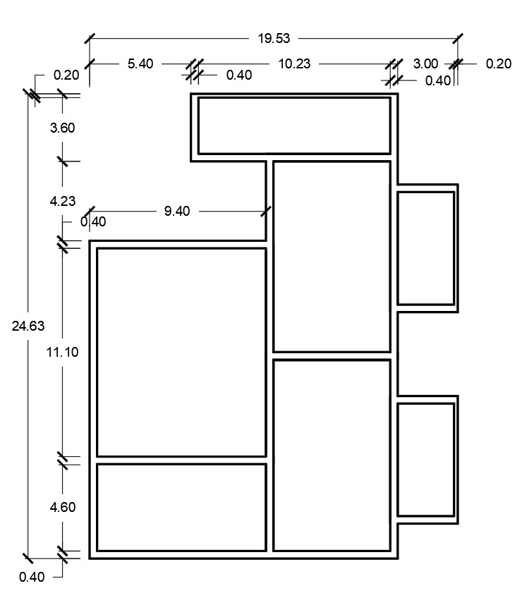

2850.32
0

163.45
208.07
332.97
2850.32
208.07
1965.51
1965.51

224.81
104.03
114.24
0
444.67

1737.66
204.24
112.40
1300.10
1300.10
0
0

624.33
359.60
444.67
224.81
2385.51
2385.51
1012.93

800.41
224.81
1372.31

1315.60
1315.60
1737.66
328.85
0
0
112.40
882
859.91
359.60
585.97
287.34
287.34

224.81
193.36
882
800.41

Calculo de momentos balanceados X

 | CASO 1
 | Mg= | 1965.51 |  | Mp | ≥ | 0.8Mg
 | Mp= | 208.07 |  | 208.07 | ≥ | 1572.408 | NO CUMPLE

 | CASO 2

 |  |  |  | Mp | < | 0.8Mg
 |  |  |  | 208.07 | < | 1572.408 | SI CUMPLE

 |  | Mp= | 208.07 |  | L2= | 6
 |  | Mg= | 1965.51 |  | L1= | 3.6
 |  | M= | 1757.44
 |  | Fd1= | L2/(L1+L2) | 0.625
 |  | Fd2= | L1/(L1+L2) | 0.375
 |  | Mb= | Mp+M*Fd1 | 1306.47
 |  | Mb= | Mg-M*Fd2 | 1306.47

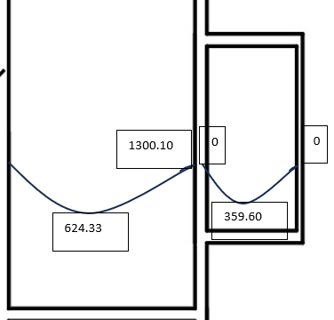

 | CASO 1
 | Mg= | 1300.1 |  | Mp | ≥ | 0.8Mg
 | Mp= | 0 |  | 0 | ≥ | 1040.08 | NO CUMPLE

 | CASO 2

 |  |  |  | Mp | < | 0.8Mg
 |  |  |  | 0 | < | 1040.08 | SI CUMPLE

 |  | Mp= | 0 |  | L2= | 6
 |  | Mg= | 1300.1 |  | L1= | 3.6
 |  | M= | 1300.1
 |  | Fd1= | L2/(L1+L2) | 0.625
 |  | Fd2= | L1/(L1+L2) | 0.375
 |  | Mb= | Mp+M*Fd1 | 812.5625
 |  | Mb= | Mg-M*Fd2 | 812.5625

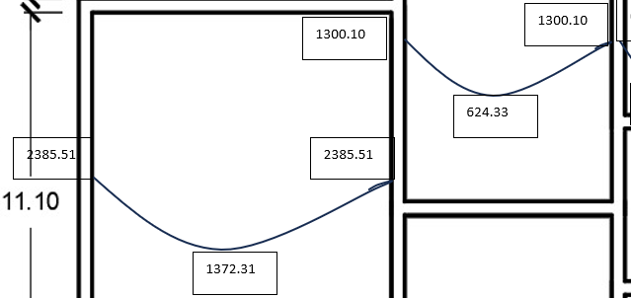

 | CASO 1
 | Mg= | 2385.51 |  | Mp | ≥ | 0.8Mg
 | Mp= | 1300.1 |  | 1300.1 | ≥ | 1908.408 | NO CUMPLE

 | CASO 2

 |  |  |  | Mp | < | 0.8Mg
 |  |  |  | 1300.1 | < | 1908.408 | SI CUMPLE

 |  | Mp= | 1300.1 |  | L2= | 6
 |  | Mg= | 2385.51 |  | L1= | 3.6
 |  | M= | 1085.41
 |  | Fd1= | L2/(L1+L2) | 0.625
 |  | Fd2= | L1/(L1+L2) | 0.375
 |  | Mb= | Mp+M*Fd1 | 1978.48125
 |  | Mb= | Mg-M*Fd2 | 1978.48125

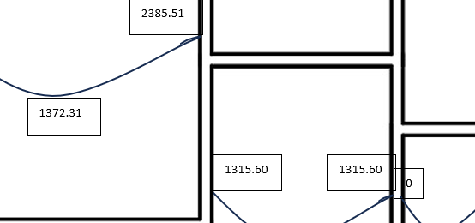

 | CASO 1
 | Mg= | 2385.51 |  | Mp | ≥ | 0.8Mg
 | Mp= | 1315.6 |  | 1315.6 | ≥ | 1908.408 | NO CUMPLE

 | CASO 2

 |  |  |  | Mp | < | 0.8Mg
 |  |  |  | 1315.6 | < | 1908.408 | SI CUMPLE

 |  | Mp= | 1315.6 |  | L2= | 6
 |  | Mg= | 2385.51 |  | L1= | 3.6
 |  | M= | 1069.91
 |  | Fd1= | L2/(L1+L2) | 0.625
 |  | Fd2= | L1/(L1+L2) | 0.375
 |  | Mb= | Mp+M*Fd1 | 1984.29375
 |  | Mb= | Mg-M*Fd2 | 1984.29375

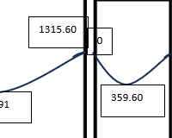

 | CASO 1
 | Mg= | 1315.6 |  | Mp | ≥ | 0.8Mg
 | Mp= | 0 |  | 0 | ≥ | 1052.48 | NO CUMPLE

 | CASO 2

 |  |  |  | Mp | < | 0.8Mg
 |  |  |  | 0 | < | 1052.48 | SI CUMPLE

 |  | Mp= | 0 |  | L2= | 6
 |  | Mg= | 1315.6 |  | L1= | 3.6
 |  | M= | 1315.6
 |  | Fd1= | L2/(L1+L2) | 0.625
 |  | Fd2= | L1/(L1+L2) | 0.375
 |  | Mb= | Mp+M*Fd1 | 822.25
 |  | Mb= | Mg-M*Fd2 | 822.25

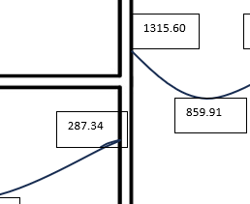

 | CASO 1
 | Mg= | 1315.6 |  | Mp | ≥ | 0.8Mg
 | Mp= | 287.34 |  | 287.34 | ≥ | 1052.48 | NO CUMPLE

 | CASO 2

 |  |  |  | Mp | < | 0.8Mg
 |  |  |  | 287.34 | < | 1052.48 | SI CUMPLE

 |  | Mp= | 287.34 |  | L2= | 6
 |  | Mg= | 1315.6 |  | L1= | 3.6
 |  | M= | 1028.26
 |  | Fd1= | L2/(L1+L2) | 0.625
 |  | Fd2= | L1/(L1+L2) | 0.375
 |  | Mb= | Mp+M*Fd1 | 930.0025
 |  | Mb= | Mg-M*Fd2 | 930.0025

Calculo de momentos balanceados Y

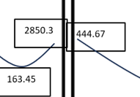

 | CASO 1
 | Mg= | 2850.3 |  | Mp | ≥ | 0.8Mg
 | Mp= | 444.67 |  | 444.67 | ≥ | 2280.24 | NO CUMPLE

 | CASO 2

 |  |  |  | Mp | < | 0.8Mg
 |  |  |  | 444.67 | < | 2280.24 | SI CUMPLE

 |  | Mp= | 444.67 |  | L2= | 6
 |  | Mg= | 2850.3 |  | L1= | 3.6
 |  | M= | 2405.63
 |  | Fd1= | L2/(L1+L2) | 0.625
 |  | Fd2= | L1/(L1+L2) | 0.375
 |  | Mb= | Mp+M*Fd1 | 1948.18875
 |  | Mb= | Mg-M*Fd2 | 1948.18875

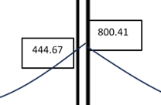

 | CASO 1
 | Mg= | 800.41 |  | Mp | ≥ | 0.8Mg
 | Mp= | 444.67 |  | 444.67 | ≥ | 640.328 | NO CUMPLE

 | CASO 2

 |  |  |  | Mp | < | 0.8Mg
 |  |  |  | 444.67 | < | 640.328 | SI CUMPLE

 |  | Mp= | 444.67 |  | L2= | 6
 |  | Mg= | 800.41 |  | L1= | 3.6
 |  | M= | 355.74
 |  | Fd1= | L2/(L1+L2) | 0.625
 |  | Fd2= | L1/(L1+L2) | 0.375
 |  | Mb= | Mp+M*Fd1 | 667.0075
 |  | Mb= | Mg-M*Fd2 | 667.0075

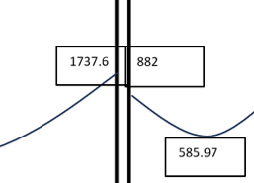

 | CASO 1
 | Mg= | 1737.6 |  | Mp | ≥ | 0.8Mg
 | Mp= | 882 |  | 882 | ≥ | 1390.08 | NO CUMPLE

 | CASO 2

 |  |  |  | Mp | < | 0.8Mg
 |  |  |  | 882 | < | 1390.08 | SI CUMPLE

 |  | Mp= | 882 |  | L2= | 6
 |  | Mg= | 1737.6 |  | L1= | 3.6
 |  | M= | 855.6
 |  | Fd1= | L2/(L1+L2) | 0.625
 |  | Fd2= | L1/(L1+L2) | 0.375
 |  | Mb= | Mp+M*Fd1 | 1416.75
 |  | Mb= | Mg-M*Fd2 | 1416.75

Calculo De Momentos POSITIVO

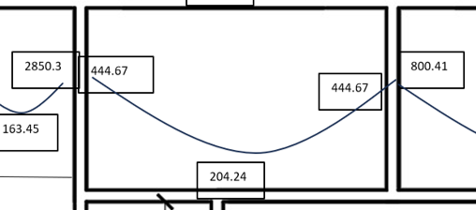

 |  | Mg= | 1948.18875 | 667.0075 | Mg
 |  | Mb= | 444.67 | 444.67 | Mb

 |  | M(+)ant | 204.24
 |  | M(+)corr | 1067.168125

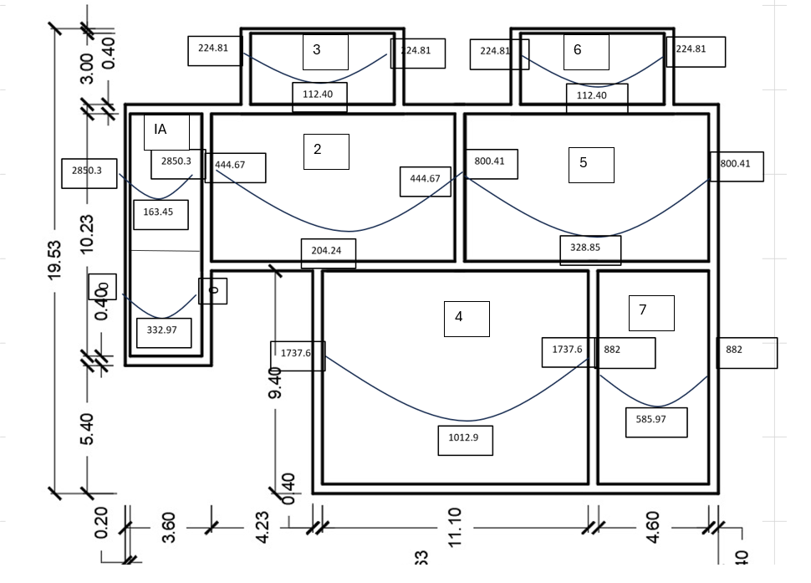

Calculo De Momentos Extremos

 |  |  | Mext ≥ M(+)/3

 |  | Losa | 7 |  | Losa | 1
 |  | Eje | Y |  | Eje | Y
 |  | Mactual | 882 |  | Mactual | 0
 |  | M(+)/3 | 195.32333333 |  | M(+)/3 | 110.99
 |  | Mext= | 882 |  | Mext= | 110.99

 |  | Losa | 5
 |  | Eje | Y
 |  | Mactual | 800.41
 |  | M(+)/3 | 109.61666667
 |  | Mext= | 800.41

 |  | Losa | 5
 |  | Eje | Y
 |  | Mactual | 800.41
 |  | M(+)/3 | 109.61666667
 |  | Mext= | 800.41

Calculo De Momentos POSTIVOS X

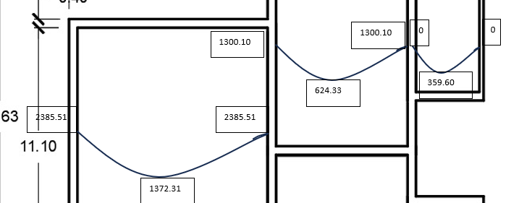

 |  | Mg= | 1300.1 | 1300.1 | Mg
 |  | Mb= | 1978.48125 | 812.5625 | Mb

 |  | M(+)ant | 204.24
 |  | M(+)corr | 108.818125

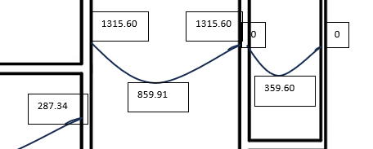

 |  | Mg= | 1315.6 | 1315.6 | Mg
 |  | Mb= | 930.0025 | 822.25 | Mb

 |  | M(+)ant | 204.24
 |  | M(+)corr | 643.71375

Calculo De Momentos Extremos

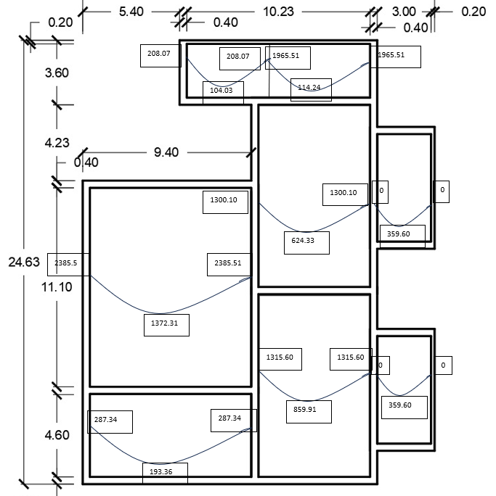

 |  |  | Mext ≥ M(+)/3

 |  | Losa | 3 |  | Losa | 6
 |  | Eje | X |  | Eje | X
 |  | Mactual | 359.6 |  | Mactual | 359.6
 |  | M(+)/3 | 119.86666667 |  | M(+)/3 | 119.86666667
 |  | Mext= | 359.6 |  | Mext= | 359.6

2850.32
0

163.45
208.07
332.97
2850.32
208.07
1965.51
1965.51

224.81
104.03
114.24
0
444.67

1737.66
204.24
112.40
1300.10
1300.10
0
0

624.33
359.60
444.67
224.81
2385.51
2385.51
1012.93

800.41
224.81
1372.31

1315.60
1315.60
1737.66
328.85
0
0
112.40
882
859.91
359.60
585.97
287.34
287.34

224.81
193.36
882
800.41

